benmult
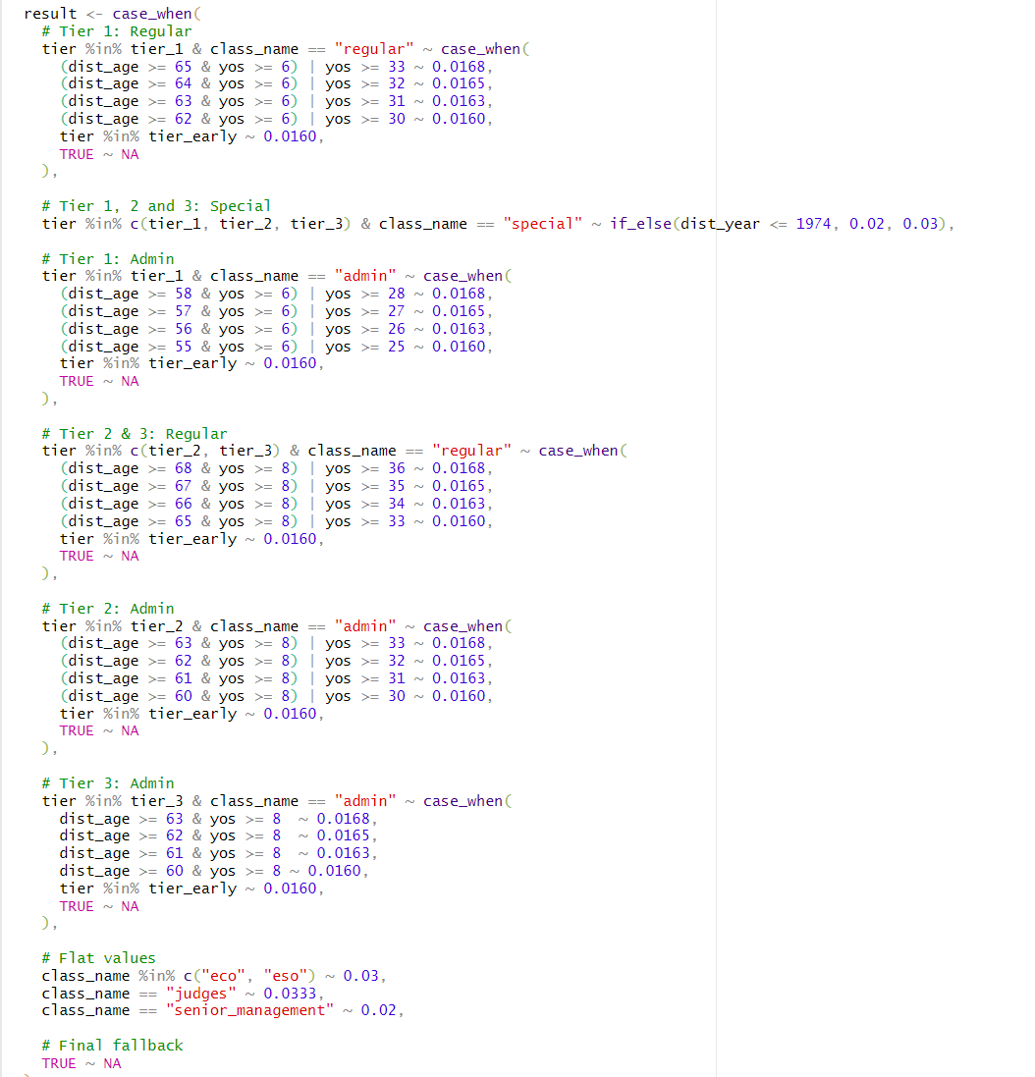
system | class | tier_group | dist_age_min_ge | dist_age_max_lt | yos_min_ge | yos_max_lt | dist_year_min_ge | dist_year_max_lt | benmult
frs | regular | tier_1 | 0 | 9999 | 33 | 9999 | 0 | 9999 | 1.680%
frs | regular | tier_1 | 0 | 65 | 32 | 33 | 0 | 9999 | 1.650%
frs | regular | tier_1 | 0 | 64 | 31 | 32 | 0 | 9999 | 1.630%
frs | regular | tier_1 | 0 | 63 | 30 | 31 | 0 | 9999 | 1.600%

frs | regular | tier_1 | 65 | 9999 | 6 | 33 | 0 | 9999 | 1.680%
frs | regular | tier_1 | 64 | 65 | 6 | 32 | 0 | 9999 | 1.650%
frs | regular | tier_1 | 63 | 64 | 6 | 31 | 0 | 9999 | 1.630%
frs | regular | tier_1 | 62 | 63 | 6 | 30 | 0 | 9999 | 1.600%

frs | regular | tier_1_early | 0 | 62 | 0 | 9999 | 0 | 9999 | 1.600%

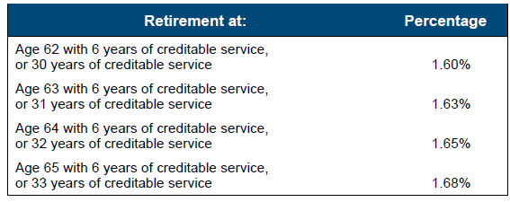
frs | regular | tier_2 | 0 | 9999 | 36 | 9999 | 0 | 9999 | 1.680%
frs | regular | tier_2 | 0 | 68 | 35 | 36 | 0 | 9999 | 1.650%
frs | regular | tier_2 | 0 | 67 | 34 | 35 | 0 | 9999 | 1.630%
frs | regular | tier_2 | 0 | 66 | 33 | 34 | 0 | 9999 | 1.600%

frs | regular | tier_2 | 68 | 9999 | 8 | 36 | 0 | 9999 | 1.680%
frs | regular | tier_2 | 67 | 68 | 8 | 35 | 0 | 9999 | 1.650%
frs | regular | tier_2 | 66 | 67 | 8 | 34 | 0 | 9999 | 1.630%
frs | regular | tier_2 | 65 | 66 | 8 | 33 | 0 | 9999 | 1.600%

frs | regular | tier_2_early | 0 | 65 | 0 | 9999 | 0 | 9999 | 1.600%

frs | regular | tier_3 | 0 | 9999 | 36 | 9999 | 0 | 9999 | 1.680%
frs | regular | tier_3 | 0 | 68 | 35 | 36 | 0 | 9999 | 1.650%
frs | regular | tier_3 | 0 | 67 | 34 | 35 | 0 | 9999 | 1.630%
frs | regular | tier_3 | 0 | 66 | 33 | 34 | 0 | 9999 | 1.600%

frs | regular | tier_3 | 68 | 9999 | 8 | 36 | 0 | 9999 | 1.680%
frs | regular | tier_3 | 67 | 68 | 8 | 35 | 0 | 9999 | 1.650%
frs | regular | tier_3 | 66 | 67 | 8 | 34 | 0 | 9999 | 1.630%
frs | regular | tier_3 | 65 | 66 | 8 | 33 | 0 | 9999 | 1.600%

frs | regular | tier_3_early | 0 | 65 | 0 | 9999 | 0 | 9999 | 1.600%

frs | admin | tier_1 | 0 | 9999 | 28 | 9999 | 0 | 9999 | 1.680%
frs | admin | tier_1 | 0 | 58 | 27 | 28 | 0 | 9999 | 1.650%
frs | admin | tier_1 | 0 | 57 | 26 | 27 | 0 | 9999 | 1.630%
frs | admin | tier_1 | 0 | 56 | 25 | 26 | 0 | 9999 | 1.600%

frs | admin | tier_1 | 58 | 9999 | 6 | 28 | 0 | 9999 | 1.680%
frs | admin | tier_1 | 57 | 58 | 6 | 27 | 0 | 9999 | 1.650%
frs | admin | tier_1 | 56 | 57 | 6 | 26 | 0 | 9999 | 1.630%
frs | admin | tier_1 | 55 | 56 | 6 | 25 | 0 | 9999 | 1.600%

frs | admin | tier_1_early | 0 | 55 | 0 | 9999 | 0 | 9999 | 1.600%

frs | admin | tier_2 | 0 | 9999 | 33 | 9999 | 0 | 9999 | 1.680%
frs | admin | tier_2 | 0 | 63 | 32 | 33 | 0 | 9999 | 1.650%
frs | admin | tier_2 | 0 | 62 | 31 | 32 | 0 | 9999 | 1.630%
frs | admin | tier_2 | 0 | 61 | 30 | 31 | 0 | 9999 | 1.600%

frs | admin | tier_2 | 63 | 9999 | 8 | 33 | 0 | 9999 | 1.680%
frs | admin | tier_2 | 62 | 63 | 8 | 32 | 0 | 9999 | 1.650%
frs | admin | tier_2 | 61 | 62 | 8 | 31 | 0 | 9999 | 1.630%
frs | admin | tier_2 | 60 | 61 | 8 | 30 | 0 | 9999 | 1.600%

frs | admin | tier_2_early | 0 | 60 | 0 | 9999 | 0 | 9999 | 1.600%

frs | admin | tier_3 | 63 | 9999 | 8 | 9999 | 0 | 9999 | 1.680%
frs | admin | tier_3 | 62 | 63 | 8 | 9999 | 0 | 9999 | 1.650%
frs | admin | tier_3 | 61 | 62 | 8 | 9999 | 0 | 9999 | 1.630%
frs | admin | tier_3 | 60 | 61 | 8 | 9999 | 0 | 9999 | 1.600%

frs | admin | tier_3_early | 0 | 60 | 0 | 9999 | 0 | 9999 | 1.600%

frs | special | tier_1 | 0 | 9999 | 0 | 9999 | 0 | 1974 | 2.000%
frs | special | tier_2 | 0 | 9999 | 0 | 9999 | 0 | 1974 | 2.000%
frs | special | tier_3 | 0 | 9999 | 0 | 9999 | 0 | 1974 | 2.000%
frs | special | tier_1_early | 0 | 9999 | 0 | 9999 | 0 | 1974 | 2.000%
frs | special | tier_2_early | 0 | 9999 | 0 | 9999 | 0 | 1974 | 2.000%
frs | special | tier_3_early | 0 | 9999 | 0 | 9999 | 0 | 1974 | 2.000%

frs | special | tier_1 | 0 | 9999 | 0 | 9999 | 1975 | 9999 | 3.000%
frs | special | tier_2 | 0 | 9999 | 0 | 9999 | 1975 | 9999 | 3.000%
frs | special | tier_3 | 0 | 9999 | 0 | 9999 | 1975 | 9999 | 3.000%
frs | special | tier_1_early | 0 | 9999 | 0 | 9999 | 1975 | 9999 | 3.000%
frs | special | tier_2_early | 0 | 9999 | 0 | 9999 | 1975 | 9999 | 3.000%
frs | special | tier_3_early | 0 | 9999 | 0 | 9999 | 1975 | 9999 | 3.000%

frs | eco | tier_1 | 0 | 9999 | 0 | 9999 | 0 | 9999 | 3.000%
frs | eco | tier_2 | 0 | 9999 | 0 | 9999 | 0 | 9999 | 3.000%
frs | eco | tier_3 | 0 | 9999 | 0 | 9999 | 0 | 9999 | 3.000%
frs | eco | tier_1_early | 0 | 9999 | 0 | 9999 | 0 | 9999 | 3.000%
frs | eco | tier_2_early | 0 | 9999 | 0 | 9999 | 0 | 9999 | 3.000%
frs | eco | tier_3_early | 0 | 9999 | 0 | 9999 | 0 | 9999 | 3.000%

frs | eso | tier_1 | 0 | 9999 | 0 | 9999 | 0 | 9999 | 3.000%
frs | eso | tier_2 | 0 | 9999 | 0 | 9999 | 0 | 9999 | 3.000%
frs | eso | tier_3 | 0 | 9999 | 0 | 9999 | 0 | 9999 | 3.000%
frs | eso | tier_1_early | 0 | 9999 | 0 | 9999 | 0 | 9999 | 3.000%
frs | eso | tier_2_early | 0 | 9999 | 0 | 9999 | 0 | 9999 | 3.000%
frs | eso | tier_3_early | 0 | 9999 | 0 | 9999 | 0 | 9999 | 3.000%

frs | judges | tier_1 | 0 | 9999 | 0 | 9999 | 0 | 9999 | 3.330%
frs | judges | tier_2 | 0 | 9999 | 0 | 9999 | 0 | 9999 | 3.330%
frs | judges | tier_3 | 0 | 9999 | 0 | 9999 | 0 | 9999 | 3.330%
frs | judges | tier_1_early | 0 | 9999 | 0 | 9999 | 0 | 9999 | 3.330%
frs | judges | tier_2_early | 0 | 9999 | 0 | 9999 | 0 | 9999 | 3.330%
frs | judges | tier_3_early | 0 | 9999 | 0 | 9999 | 0 | 9999 | 3.330%

frs | senior_management | tier_1 | 0 | 9999 | 0 | 9999 | 0 | 9999 | 2.000%
frs | senior_management | tier_2 | 0 | 9999 | 0 | 9999 | 0 | 9999 | 2.000%
frs | senior_management | tier_3 | 0 | 9999 | 0 | 9999 | 0 | 9999 | 2.000%
frs | senior_management | tier_1_early | 0 | 9999 | 0 | 9999 | 0 | 9999 | 2.000%
frs | senior_management | tier_2_early | 0 | 9999 | 0 | 9999 | 0 | 9999 | 2.000%
frs | senior_management | tier_3_early | 0 | 9999 | 0 | 9999 | 0 | 9999 | 2.000%

